RASVJETA
Red. Broj |  | Količina | Jed. mj. | Cijena (kn) | Ukupno

 | REKONSTRUKCIJA VELIKE VIJEĆNICE

1. | Zidno rasvjetno tijelo Panzeri Cross cod.A04901.030.0102, led snage 20W, jačine svijetlosnoga toka 2340Lm, temperature 3000K, stupanj zaštite IP20, bijele boje, upravljanje DALI dim 300x110.5mm | 12 | kom

2. | Sigurnosna svjetiljka design K5, LED, NiCd 3.6V/1.8Ah, autonomija 3h, 230V AC, IP65, autotest, trajni/pripremni spoj, komplet samoljepljivih piktograma sadržan u isporuci | 2 | kom
 | 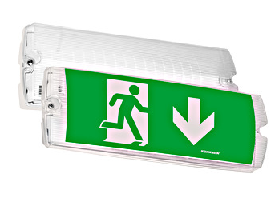 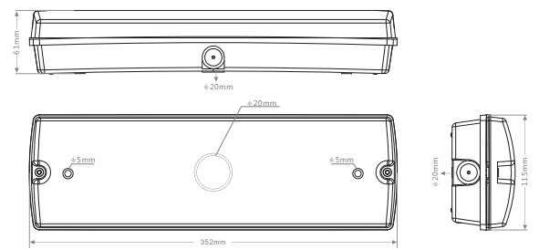

 |  | Ukupno bez PDV-a |  |  | 0.00
 |  | PDV |  |  | 0.00
 |  | Ukupno s PDV-om |  |  | 0.00

